Blad1
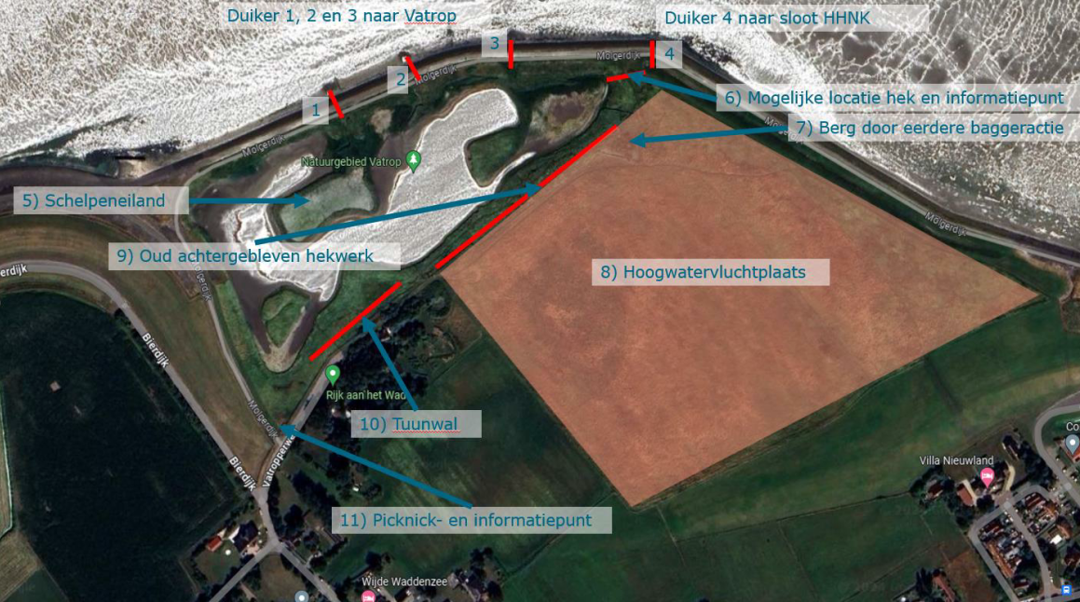
Bijlage 2 - Inschrijvingsbiljet Fictief schetsontwerp E5201072-Herstel natuurwaarden Vatrop

nr. | Fictief Schetsontwerp | Hoeveelheid | eenheid | Tarief | Totaal

1, 2 en 3 | Verwijderen duikers en herstellen dijk (basalt) | 3 | st | € - | € -
5 | Herstel schelpeneiland | 1 | st | € - | € -
6 | Aanbrengen hek en informatiepunt | 1 | st | € - | € -
9 | Verwijderen en afvoeren oud achtergebleven hekwerk | 200 | m | € - | € -
10 | Aanbrengen tuunwal | 50 | m | € - | € -
11 | Opknappen Picknick en infopunt | 1 | st | € - | € -
 |  |  |  | € - | € -
12 | baggeren en verwerken slib 20 cm: Uitgraven laden, vervoeren en storten | 3500 | m3 | € - | € -
12 | uitgraven vaste grond 1 meter dik: Uitgraven laden, vervoeren en storten | 5000 | m3 | € - | € -
13 | maken doorgang in de dijk | 10 | m | € - | € -
14 | aanleg eenvoudige brug over de doorgang | 1 | st | € - | € -
 |  |  |  |  | € -
 |  |  |  |  | € -
 |  |  |  |  | € -
 |  |  |  |  | € -
 |  |  |  |  | € -
 |  |  |  |  | € -
 |  |  |  |  | € -

 | Subtotaal |  |  |  | € -
 |  |  |  | Percentage:
 | Algemene kosten |  |  | 0 | € -
 | Uitvoeringskosten |  |  | 0 | € -
 | Winst en risico |  |  | 0 | € -

 | Overige kosten | Hoeveelheid |  | Kosten | Totaal
 | Eenmalige kosten | 1 |  | €0 | € -
 | Stelpost in € | 1 |  | €0 | € -
 | Totaal overige kosten |  |  |  | € -

 | Totaal excl.btw. |  |  |  | € -

 | BTW |  |  |  | € -
 | Totale kosten inkl.btw |  |  |  | € -

 | De gehanteerde prijzen en tarieven in de onderliggende calculatie dienen marktconform te zijn en
 | dienen als uitgangspunt voor uw offerte van de realisatiefase.

 | Gedaan te: |  |  | Datum:
 | Naam Inschrijver & Ondertekenaar | Handtekening

